MS Layout
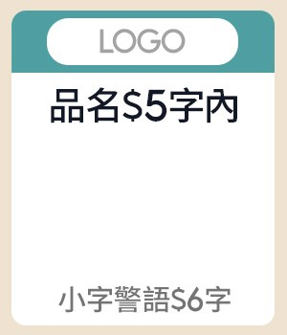
素材名稱 | 版位／規格 | Layout（綠色欄位可填；固定欄位與規則已鎖定） |  |  |  |  |  |  |  |  |  |  |  |  |  |  |  |  | 視覺參考（目前系統實際版位）
 |  | 中文 1 字、英數與半形符號 0.5 字；純數字自動以 $／千分位顯示；匯入 BODA 後混合文案也會整理；禁用語會阻擋並標紅 |  |  |  |  |  |  |  |  |  |  |  |  |  |  |  |  | 圖片僅供版配與欄位位置對照，不代表最終正式稿
副區 | 副區 一排4（左1／左2／右1／右2） 左1：款式 1-1（F-1-1） 左2：款式 1-1（F-1-1） 右1：款式 1-1（F-1-1） 右2：款式 1-1（F-1-1） Band 1 | 左1 |  |  |  | 左2 |  |  |  | 右1 |  |  |  | 右2 |  |  |  |  | 左1 | 左2 |  |  | 右1 |  | 右2
 |  | LOGO圖 | GIGASTONE_LOGO.png |  | OK | LOGO圖 | Logitech G.png |  | OK | LOGO圖 | SAMPO 640X360-Photoroom.png |  | OK | LOGO圖 | vivo 标志（RGB).jpg |  | OK
 |  | 商品 (多圖用逗號分開) | 2026-05-19 11 49 59-Photoroom.png |  | OK | 商品 (多圖用逗號分開) | 2026-05-19 11 50 16-Photoroom.png |  | OK | 商品 (多圖用逗號分開) | 2-(4)-Photoroom.png |  | OK | 商品 (多圖用逗號分開) | 2.png,3.png |  | OK
 |  | 品名 | 超亮投影機 |  | OK | 品名 | 羅技耳機 |  | OK | 品名 | 60吋大電視 |  | OK | 品名 | 保濕組 |  | OK
 |  | 警語 | 只限今日 |  | OK | 警語 | 超值下殺價 |  | OK | 警語 | 只有10台 |  | OK | 警語 | 買一送一 |  | OK

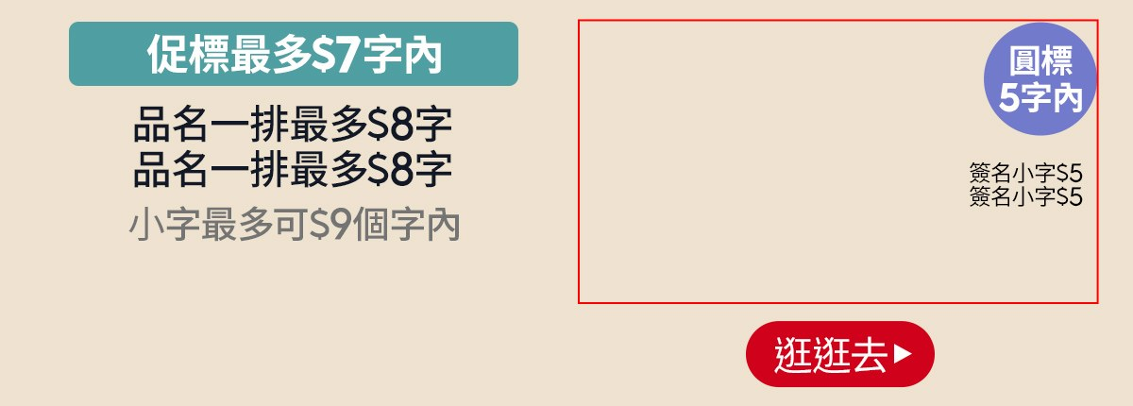
MSBN | A-1-1 MSBN-A-1-1 Band 2 | 左右 |  |  |  |  |  |  |  |  |  |  |  |  |  |  |  |  | A-1-1
 |  | 促標 | 超值組下殺 |  | OK | 商品 (多圖用逗號分開) | 2026-05-19 11 49 59-Photoroom.png,2026-05-19 11 50 16-Photoroom.png,1.png |  | OK
 |  | 品名 | 保濕組 |  | OK | 代言人圖 |  |  | 待填
 |  | 品名 | 買1送1 |  | OK | 圓標 | 下殺五折起 |  | OK
 |  | 警語 | 只有今天限50組 |  | OK | 簽名小字 |  |  | 限5字
 |  |  |  |  |  | 簽名小字 |  |  | 限5字
 |  |  |  |  |  | 簽名圖 |  |  | 待填
 |  |  |  |  |  | CTA (放03字) | 逛逛去 |  | OK

副區 | 副區 一排4（左1／左2／右1／右2） 左1：款式 1-1（F-1-1） 左2：款式 1-1（F-1-1） 右1：款式 1-1（F-1-1） 右2：款式 1-1（F-1-1） Band 3 | 左1 |  |  |  | 左2 |  |  |  | 右1 |  |  |  | 右2 |  |  |  |  | 左1 | 左2 |  |  | 右1 |  | 右2
 |  | LOGO圖 | Logitech G.png |  | OK | LOGO圖 | GIGASTONE_LOGO.png |  | OK | LOGO圖 | vivo 标志（RGB).jpg |  | OK | LOGO圖 | SAMPO 640X360-Photoroom.png |  | OK
 |  | 商品 (多圖用逗號分開) | 2026-05-19 11 50 16-Photoroom.png |  | OK | 商品 (多圖用逗號分開) | 2026-05-19 11 49 59-Photoroom.png |  | OK | 商品 (多圖用逗號分開) | 2.png,3.png |  | OK | 商品 (多圖用逗號分開) | 2-(4)-Photoroom.png |  | OK
 |  | 品名 | 羅技耳機 |  | OK | 品名 | 超亮投影機 |  | OK | 品名 | 保濕組 |  | OK | 品名 | 60吋大電視 |  | OK
 |  | 警語 | 超值下殺價 |  | OK | 警語 | 只限今日 |  | OK | 警語 | 買一送一 |  | OK | 警語 | 只有10台 |  | OK


MSBN | B-3-3 MSBN-B-3-3 Band 4 | 右 |  |  |  | 中 |  |  |  | 左 |  |  |  | — |  |  |  |  | B-3-3
 |  | LOGO圖 | Copy of SF_logo_596x596.png |  | OK | LOGO圖 | Dyson_Logo480x360去背版.png |  | OK | LOGO圖 | SAMPO 640X360-Photoroom.png |  | OK
 |  | 品名 | 羅技耳機 |  | OK | 品名 | 超亮投影機 |  | OK | 品名 | 保濕組 |  | OK
 |  | CTA (放03字) | 逛逛去 |  | OK | CTA (放03字) | 逛逛去 |  | OK | CTA (放03字) | 逛逛去 |  | OK


MSBN | B-1-3 MSBN-B-1-3 Band 5 | 左右 |  |  |  |  |  |  |  |  |  |  |  |  |  |  |  |  | B-1-3
 |  | 代言人小字 |  |  | 限8字 | LOGO圖 | SAMPO 640X360-Photoroom.png |  | OK
 |  | 代言人小字 |  |  | 限8字 | 文案 | 買一送一超值組 |  | OK
 |  | 商品圖 | KI60415GG-1.JPG |  | OK | CTA (放03字) | 逛逛去 |  | OK


MSBN | C-1-5 MSBN-C-1-5 Band 6 | 左右 |  |  |  |  |  |  |  |  |  |  |  |  |  |  |  |  | C-1-5
 |  | 分欄 | 左 |  |  |  |  | 中 |  |  |  |  | 右
 |  | 商品圖 | KI60415GG-1.JPG |  |  | OK | 促標 | 滿299享折扣 |  |  | OK | 促標 | 滿299享折扣 |  |  |  | OK
 |  |  |  |  |  |  | 文案 | 滿額送 |  |  | OK | 文案 | 超值組 |  |  |  | OK
 |  |  |  |  |  |  |  |  |  |  |  | LOGO圖 | Copy of SF_logo_596x596.png |  |  |  | OK
 |  |  |  |  |  |  |  |  |  |  |  | CTA (放03字) | 逛逛去 |  |  |  | OK


MSBN | D-1-3 MSBN-D-1-3 Band 7 | 左右 |  |  |  |  |  |  |  |  |  |  |  |  |  |  |  |  | D-1-3
 |  | 項目文字 | 記憶體 |  |  | OK | 內文 | 128GB |  |  | OK | 內文 | 256GB |  |  |  | OK
 |  | 項目文字 | 營幕尺寸 |  |  | OK | 內文 | 60吋 |  |  | OK | 內文 | 80吋 |  |  |  | OK
 |  | 項目文字 | 顏色 |  |  | OK | 內文 | 紅 |  |  | OK | 內文 | 白 |  |  |  | OK
 |  | 項目文字 |  |  |  | 限4字 | 內文 |  |  |  | 限9字 | 內文 |  |  |  |  | 限9字
 |  | 項目文字 |  |  |  | 限4字 | 內文 |  |  |  | 限9字 | 內文 |  |  |  |  | 限9字

 |  | 第1顆 |  |  |  |  | 第2顆 |  |  |  |  | 第3顆 |  |  |  |  | 第4顆 |  |  |  |  | 第5顆
吸底圖 | 填你要的資訊 最少2格、最多5格 （不要的不填即可） | Icon與Logo 2選1填即可 | Icon | bod-logo |  |  | Icon與Logo 2選1填即可 | Icon | (輸入許願的Icon，例：房子) |  |  | Icon與Logo 2選1填即可 | Icon | (需要再填即可) |  |  | Icon與Logo 2選1填即可 | Icon | (需要再填即可) |  |  | Icon與Logo 2選1填即可 | Icon | (需要再填即可)
 |  |  | Logo | (輸入圖檔名，例：三星.png) |  |  |  | Logo | SAMPO 640X360-Photoroom.png |  |  |  | Logo | vivo 标志（RGB).jpg |  |  |  | Logo | WB_MATIN KIM.png |  |  |  | Logo | Dyson_Logo480x360去背版.png
 |  | 主會場 |  |  |  | 3.0 | SAMPO |  |  |  | 2.5 | vivo |  |  |  | 2.0 | MATIN KIM |  |  |  | 4.5 | Dyson |  |  |  | 2.5

